Task任务模块信息
TaskMode结构体的成员定义 (该变量为Task模块的核心输出变量，作为控制模块的输入)
成员含义 | 当前航点序号 | 前置航点序号 | 有效航点数 | 目标航向[rad] | 距下一航点距离[m] | 航线侧偏距[m] （处于航线左侧为正） | 目标水平地速[m/s] | 目标滚转[rad] | 目标盘旋半径[m] | 目标高度[m] | 旋翼模式悬停点纬度、经度,或固定翼模式的盘旋中心 [deg,deg] | 盘旋半径偏差(当前半径大于目标半径为正) | 无人机模式（枚举） | 任务模式（枚举） | 控制模式（枚举） | 自主模式（枚举） | 传感器系统状态 | 最大爬升速度 | 前置航点 | 当前航点 | 无人机位置状态 | 顶层任务模式 | 空速指令
成员名称 | currentPointNum | prePointNum | validPathNum | headingCmd | distToGo | dz | groundspeedCmd | rollCmd | turnRadiusCmd | heightCmd | turnCenterLL | dR_turn | uavMode | flightTaskMode | flightControlMode | AutoManualMode | comStatus | maxClimbSpeed | prePathPoint_LLA | curPathPoint_LLA | whereIsUAV | typeAutoMode | airspeedCmd

FlightParam结构体的成员定义 （对组合导航模块和传感器模块测量结果的综合调用，作为控制模块输入）
成员含义 | HOME点纬度、经度、海拔高度 [deg,deg,m]，即第一个航点的LLA | 当前NED速度 [m/s] | 当前水平速度 [m/s]，该变量后续会去掉，不要使用 | 当前水平空速 [m/s]，暂未正确赋值，取水平地速值 | 当前姿态角，[yaw,pitch,roll] [rad] | 当前角速度（经矫正） [rad/s]，暂时不要用 | 当前NED位置 [m], 原点为组合导航初始化结束时刻的位置，基本上就是飞控上电位置 | 当前纬度、经度和相对于HOME点的高度 [deg,deg,m]，一般模式下，高度值根据GPS海拔高减HOME海拔高算得，当处于着陆模式且radar可用时，该高度切换为Radar高度 | 当前水平地速[m/s]
成员名称 | curHomeLLA | curVelNED | curSpeed | curAirSpeed | curEuler | curWB | curPosNED | curLLA | curGroundSpeed

控制指令可用性说明（根据任务模式flightTaskMode进行指令提取）
任务模式flightTaskMode | currentPointNum | prePointNum | validPathNum | headingCmd | distToGo | dz | groundspeedCmd | rollCmd | turnRadiusCmd | heightCmd | turnCenterLL | dR_turn | uavMode | flightTaskMode | flightControlMode | AutoManualMode
NoneFlightTaskMode (0) | NULL | NULL | NULL | NULL | NULL | NULL | NULL | NULL | NULL | NULL | NULL | NULL | NoneUAVMode |  | NoneFlightControlMode
GroundStandByMode (1) | NULL | NULL | 可用 | NULL | NULL | NULL | NULL | NULL | NULL | NULL | NULL | NULL | Rotor |  | GroundStandByControlMode | Auto
TakeOffMode (2) | NULL | NULL | 可用 | 可用 | NULL | NULL | 可用 | NULL | NULL | 可用 | 可用 | NULL | Rotor |  | SpotHoverMode | Auto
Rotor2Fix_Mode (3) | NULL | NULL | 可用 | 可用 | NULL | NULL | 可用 | NULL | NULL | 可用 | NULL | NULL | Rotor2Fix |  | HeightKeepMode | Auto
HoverAdjustMode (4) | NULL | NULL | 可用 | 可用 | NULL | NULL | 可用 | NULL | NULL | 可用 | 可用 | NULL | Rotor |  | SpotHoverMode | Auto
HoverUpMode (5) | NULL | NULL | 可用 | NULL | NULL | NULL | 可用 | 可用 | 可用 | 可用 | 可用 | 可用 | Fix |  | CircleHoverMode | Auto
PathFollowMode (6) | 可用 | 可用 | 可用 | 可用 | NULL | 可用 | 可用 | NULL | NULL | 可用 | NULL | NULL | Fix |  | PathFollowControlMode | Auto
AirStandByMode (7) | NULL | NULL | 可用 | NULL | 可用 | NULL | 可用 | 可用 | 可用 | 可用 | 可用 | 可用 | Fix |  | CircleHoverMode | Auto
GoHomeMode (8) | 可用 | 可用 | 可用 | 可用 | 可用 | NULL | 可用 | NULL | NULL | 可用 | NULL | NULL | 继承前置模式 |  | PathFollowControlMode | Auto
HoverDownMode (9) | NULL | NULL | 可用 | NULL | NULL | NULL | 可用 | 可用 | 可用 | 可用 | 可用 | 可用 | Fix |  | CircleHoverMode | Auto
Fix2Rotor_Mode (10) | NULL | NULL | 可用 | 可用 | NULL | NULL | 可用 | NULL | NULL | 可用 | NULL | NULL | Fix2Rotor |  | HeightKeepMode | Auto
LandMode (11) | NULL | NULL | 可用 | 可用 | NULL | NULL | 可用 | NULL | NULL | 可用 | 可用 | NULL | Rotor |  | SpotHoverMode | Auto
FenceRecoverMode (12) 不用
SpotCircleMode (13) 不用
StallRecovery (14) | NULL | NULL | NULL | 可用 | NULL | NULL | 可用 | NULL | NULL | 可用 | 可用 | NULL | Rotor |  | SpotHoverMode | Auto

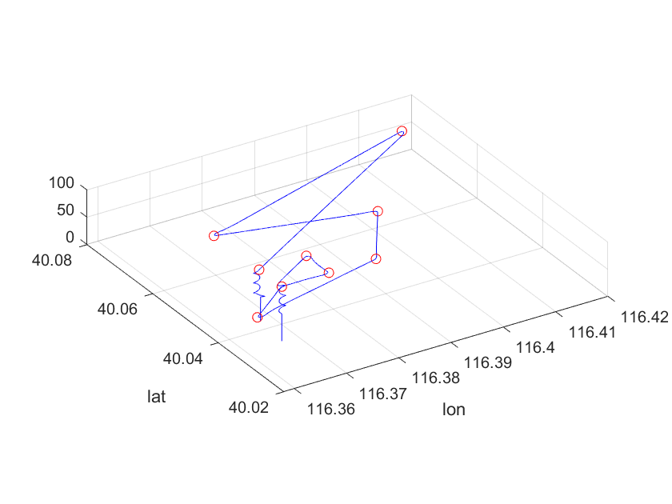
全自动飞行的模式顺序
GroundStandByMode (1) | 1
TakeOffMode (2) | 2
HoverAdjustMode (4) | 3
Rotor2Fix_Mode (3) | 4
HoverUpMode (5) | 5
PathFollowMode (6) | 6 | 在航线模式下，将根据航线属性进行相机激活
GoHomeMode (8) | 7
HoverDownMode (9) | 8
Fix2Rotor_Mode (10) | 9
LandMode (11) | 10
GroundStandByMode (1) | 11

全自动飞行模式中的暂停与继续
当前模式 | 暂停命令后进入模式 |  | 当前模式 | 继续命令后进入模式
GroundStandByMode (1) | 不响应 |  | HoverAdjustMode (4) | 返回暂停前模式，除非暂停前模式为HoverAdjustMode (4)
TakeOffMode (2) | HoverAdjustMode (4) |  | AirStandByMode (7) | 返回暂停前模式，除非暂停前模式为AirStandByMode (7)
HoverAdjustMode (4) | HoverAdjustMode (4)
Rotor2Fix_Mode (3) | 不响应
HoverUpMode (5) | HoverAdjustMode (4)
PathFollowMode (6) | AirStandByMode (7)
GoHomeMode (8) | 根据前置模式类型*
HoverDownMode (9) | AirStandByMode (7)
Fix2Rotor_Mode (10) | 不响应
LandMode (11) | HoverAdjustMode (4)
GroundStandByMode (1) | 不响应
*如果前置模式的uav为固定翼则进入AirStandByMode (7)，若为旋翼则进入HoverAdjustMode (4)

几种自动应急动作序列
模式类型 | 触发条件 | 动作序列
SuspendTaskToLand (2) | 传感器系统测量不正常，或 电池严重低电量 | Fix2Rotor_Mode (10)，若当前为固定翼模式，则需要该项 | HoverAdjustMode (4) | LandMode (11)
SuspendTaskToHome (3) | 地面站或遥控器失联，或 超出电子围栏范围 | 对于固定翼模式 | GoHomeMode (8) | HoverDownMode (9) | Fix2Rotor_Mode (10) | HoverAdjustMode (4)
 |  | 对于多旋翼模式 | GoHomeMode (8) | HoverAdjustMode (4)
SuspendTaskToHomeThenLand (5) | 电池低电量，或 固定翼失速转旋翼恢复后 | 对于固定翼模式 | GoHomeMode (8) | HoverDownMode (9) | Fix2Rotor_Mode (10) | HoverAdjustMode (4) | LandMode (11)
 |  | 对于多旋翼模式 | GoHomeMode (8) | HoverAdjustMode (4) | LandMode (11)
 |  | 对于固定翼模式时失速 | StallRecovery (14) | GoHomeMode (8) | HoverDownMode (9) | Fix2Rotor_Mode (10) | HoverAdjustMode (4) | LandMode (11)
应急保护模式
 | 响应动作
低电量保护 | SuspendTaskToHomeThenLand (5) | 电量小于20% | 地面站可调
严重低电量保护 | SuspendTaskToLand (2) | 电量小于10% | 地面站可调
电子围栏保护 | SuspendTaskToHomeThenLand (5) | home为圆心20km半径内 | 地面站可调
关键传感器失效保护 | SuspendTaskToLand (2) | ublox星数小于7或pDop大于10，（磁力计、高度计等传感器失效不是很影响飞行，暂不触发立即降落保护） | 不可调
地面站/遥控失联保护 | SuspendTaskToHomeThenLand (5) | 遥控器断开，或地面站断开，阈值时间由管家设定 | 地面站可调
固定翼失速保护 | SuspendTaskToHomeThenLand (5) | 空速小于8m/s，持续2sec以上 | 地面站可调
大风返航保护 | SuspendTaskToHomeThenLand (5) | 风速大于13.8m/s
全自动飞行模式下，检测到传感器测量质量降级后的响应

当前模式 | 后置模式 | 后置模式 | 后置模式
Rotor2Fix_Mode (3) | Fix2Rotor_Mode (10) | HoverAdjustMode (4) | LandMode (11)
HoverUpMode (5)
PathFollowMode (6)
AirStandByMode (7)
GoHomeMode (8)
HoverDownMode (9)

当前模式 | 后置模式 | 后置模式
TakeOffMode (2) | HoverAdjustMode (4) | LandMode (11)
Fix2Rotor_Mode (10)
HoverAdjustMode (4)
GoHomeMode (8)

当前模式
LandMode (11) | 不响应
GroundStandByMode (1) | 不响应

自动模式与手动模式切换后的响应
当前状态 | 手动切换到自动后进入模式
手动 地面 | GroundStandByMode (1)
手动 空中 低速 | HoverAdjustMode (4)
手动 空中 高速 | AirStandByMode (7)

固定翼失速恢复
固定翼模式下，空速和地速均小于10m/s时，视为失速状态，失速状态持续两秒后，则进入失速恢复模式，立即由固定翼转为旋翼并逐步稳定姿态和高度

超界返航
暂定距离home点10km范围内为工作范围，超过10km后，如果处于自动飞行模式，则自动切换到返航模式

管家下传指令
管家按钮 | 模型中对应的命令的CMD ID
返航按钮 | 20
开始任务按钮 | 300
暂停任务按钮 | 28
修改返航点按钮 | 修改0号航点的位置即修改了返航点
切换为多旋翼模式按钮 | 38
设置兴趣点按钮
关闭兴趣点按钮
一键降落按钮 | 189
低电量和超低电亮响应 | 自动检测

飞行模式切换条件
模式 | 模式完成后转模式条件1 | 模式完成后转模式条件2 | 模式完成后转模式条件3
TakeOffMode （起飞到10m的阶段） | 1)当前高度大于目标高度-2m; 2)姿态B级稳定 |  |  | 姿态A级稳定 | 俯仰小于10°，滚转小于10°，持续1sec以上
TakeOffMode （上升到切换高度） | 1)当前高度大于目标高度-2m; 2)姿态A级稳定 3)该阶段开始3sec后 | 1)当前高度大于目标高度-2m; 2)姿态A级稳定 3)该阶段开始100sec后 |  | 姿态B级稳定 | 俯仰小于30°，滚转小于15°，持续1sec以上
HoverAdjustMode | 1）当前高度大于目标高度-2m; 2）水平偏差小于2m 3）姿态B级稳定 4）该阶段开始6sec后 5）后续模式为land模式 | 1）当前高度大于目标高度-2m; 2）水平偏差小于3m 3）姿态B级稳定 4）该阶段开始6sec后 5）后续模式不为land模式 | 1）当前高度大于目标高度-2m; 2）水平偏差小于10m 3）姿态B级稳定 4）该阶段开始30sec后 5）后续模式不为land模式
Rotor2Fix_Mode | 1）该阶段开始10sec后; 2）姿态B级稳定 | 1）真空速大于17m/s 2）地速大于5m/s 3）姿态B级稳定 4）该阶段开始5sec后;
HoverDownMode (上升到目标高度) | 1）当前高度大于目标高度-12m; 2）当前航向与第一个航点方向角偏差小于20°
HoverDownMode （改平出航） | 1）姿态B级稳定
PathFollowMode | 1）距离最后一个航点小于5m | 1）自最后航点的前置航点向最后一个航点飞行大于该航段长度-0.5m
GoHomeMode | 1）距离home点小于20m
HoverDownMode（下降到目标高度） | 1）当前高度与目标高度差小于10m
HoverDownMode（调整） | 1）该阶段开始后3sec
HoverDownMode（找风） | 1）逆风出航模式（默认为逆风出航） 2）在目标高度收集360°风速（盘旋一圈左右） 3）继续盘旋直至当前航向与逆风航向小于6°左右 | 1）任意风向出航模式
HoverDownMode（出航改平） | 1）姿态B级稳定
Fix2Rotor_Mode | 1）该阶段开始10sec后; 2）姿态B级稳定 | 1）地速小于2m/s 2）姿态B级稳定 3）该阶段开始6sec后;
LandMode（远地） | 1）当前高度小于目标高度+2m 2）姿态B级稳定； 3）该阶段开始2sec后;
LandMode（近地） | 1）当前高度小于0.2m 2）垂向加速度在连续出现两个大约14m/s的值 | 1）高度持续3s小于0.15m 2）下降过程高度测量无异常 | 1）当前高度小于0.1m 2）下降过程高度测量无异常
AirStandByMode | 1）当前航向与进入该模式时刻航向差小于20（盘旋上升、盘旋下降模式不判断该条件）°
StallRecovery（姿态调平） | 1）俯仰滚转均小于15°持续1.5sec
StallRecovery（定高） | 1）当前高度与定高阶段捕获目标高度差小于3m 2）姿态B级稳定； 3）当前水平位置与定高阶段捕获位置差小于3m;

失速保护模式
 | 进入条件 | 模式中的操作 |  | 程序中判断子阶段的标志 | 后续模式
StallRecovery (14) | 空速小于8持续2sec | 1. 俯仰滚转稳定 | 俯仰滚转小于15°持续2sec后进入下一阶段 | flightControlMode = ENUM_FlightControlMode.OnlyStablizePitchAndRoll | 旋翼GoHome
 |  | 2. 高度稳定 | 获取1)阶段结束时的高度作为目标高度，无条件持续5sec后进入下一阶段 | flightControlMode = ENUM_FlightControlMode.RotorStable_RollPitchHeight
 |  | 3. 三轴姿态位置保持（无航向） | 与定点悬停模式相同，无条件持续5sec后退出失速保护模式 | flightControlMode = ENUM_FlightControlMode.SpotHoverMode

